Question 7 Gordon Shapiro
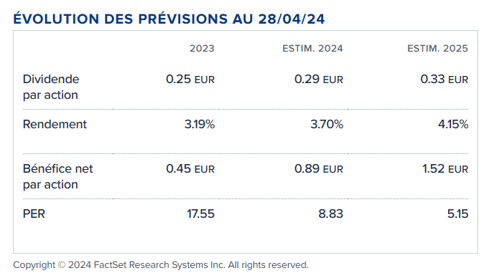
D0 | 0.25
D1 | 0.29
D2 | 0.33

g | 0.1489

r | 0.1700

V | 13.75224199

Volume action | 609569
Valeur entreprise | 8382940

 |  | Source : Boursorama

Question 7 Feltham Olson
Estimation d'un modèle linéaire

 | 2019 | 2020 | 2021 | 2022 | 2023
Bénéfice d'exploitation oxt | -2598.00 | -2612.00 | -2,031.00 | -2,120.00 | -1,462.00
Actif exploitation net oat | 2034457 | 2020822 | 2072009 | 1797510 | 1795628
Bénéfice résiduel d'exploitation oxat |  | -59780.24 | -58,816.10 | -60,343.45 | -51,972.03

 | R-1 | 0.02810
 | Book Value | 774,456.00

Régression oat | Constante | oat-1
 | 1148000 | -0.3769

Régression FO | Constante | oxat-1 | oat
 | -357200 | -5.464 | -0.01363
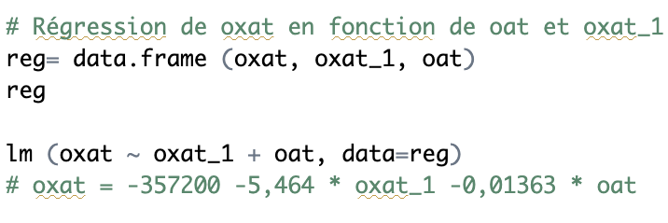

En faisant 2 régressions distinctes
 |  |  | oxat/oxat-1 | oxat/oat-1
 | Pente |  | -5.06 | -0.03054
 | Ordonnée à l'origine |  | -358867.22 | 2924.65728

 |  |  | Non concluant au vu des conditions sur les coefficients | Pt
 |  |  |  | 552,551.35

Somme actualisée des dividendes
 |  | Dividendes calculés avec g | Dividendes calculés avec R
 | 0 | 0.25 | 0.2482739586
 | 1 | 0.2872281323 | 0.2849509312
 | 2 | 0.33 | 0.3269958729
 | 3 | 0.3791411347 | 0.3751783817
 | 4 | 0.4356 | 0.4303732489
 | 5 | 0.5004662978 | 0.4935731712
 | 6 | 0.574992 | 0.5659024408
 | 7 | 0.6606155131 | 0.6486314807 |  | Prix (5) | 2.159345564
 | 8 | 0.75898944 | 0.7431919947
 | 9 | 0.8720124772 | 0.8511923578
 | 10 | 1.001866061 | 0.9744326938 |  | Prix (10) | 5.942696532

